YY-A01-000
物料编号 | 名 称 | 数量 | 单位 | 类别 | 材料 | 表 面 | 颜 色 | 备注 | 图片 | 加工类型
YY-A01-WJ-001 | 1000椅架 （YY-A01椅架） | 1 | 台 | 外加工件 | A3钢 | 喷塑 | 灰绿 |  | 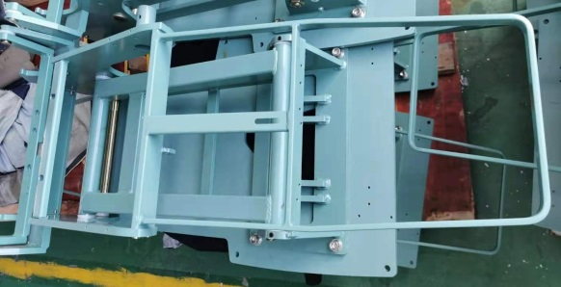
YY-A01-WJ-002 | 2000弯板 （YY-A02弯板） | 1 | 个 | 外加工件 | 铝 | 喷漆 | 白色
YY-A01-WJ-003 | 靠背支撑板（小） （YY-A01靠背支撑板） | 1 | 个 | 外加工件 | A3钢 | 喷漆 | 灰绿 |  | 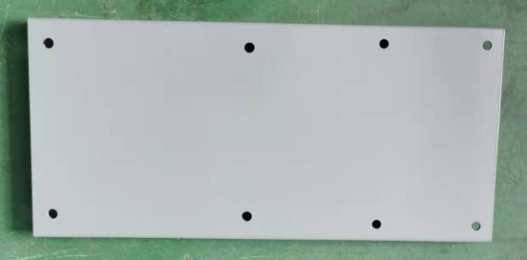
YY-A01-WJ-004 | 枕头架限位安装板 （YY-A01枕头架限位安装板） | 1 | 个 | 外加工件 | A3钢 | 镀彩锌 | 金黄
YY-A01-PU-001 | 16款左扶手 （YY-A01左扶手） | 1 | 个 | 外加工件 |  | 镀彩锌 | 灰色 |  | 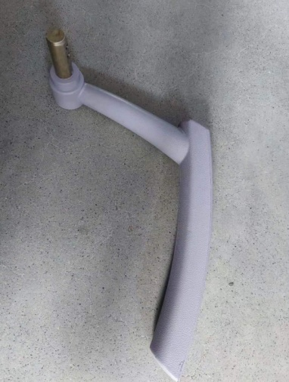
YY-A01-PU-002 | 16款右扶手 （YY-A01右扶手） | 1 | 个 | 外加工件 |  | 镀彩锌 | 灰色 | 双扶手时用 | 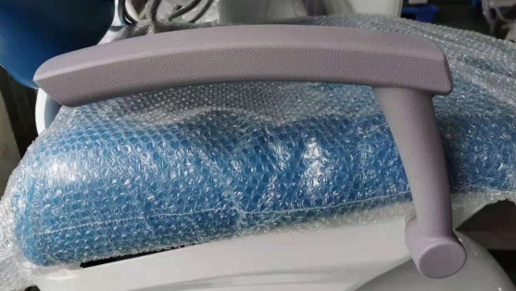
YY-A01-XJ-001 | 扶手硅胶套24*28*15 （YY-A01扶手硅胶套 24 *28*15） | 1 | 个 | 外加工件 | 硅胶 |  | 灰色 | 双扶手时用 2个
YY-A01-SL-001 | 护盖左压板 （YY-A01护盖左压板） | 1 | 个 | 注塑件 | ABS |  | 白色 | 牙椅外壳 | 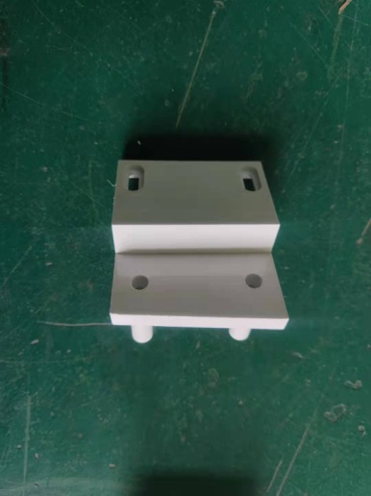
YY-A01-SL-002 | 护盖右压板 （YY-A01护盖右压板） | 1 | 个 | 注塑件 | ABS |  | 白色 | 牙椅外壳 | 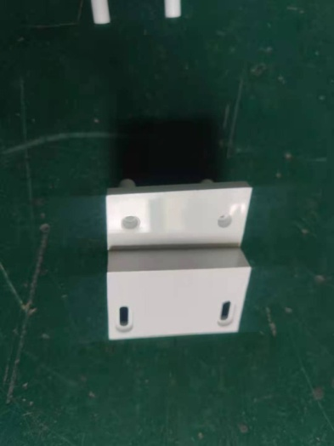
YY-A01-SL-003 | 靠背外壳 （YY-A01靠背外壳） | 1 | 个 | 注塑件 | ABS |  | 白色 | 牙椅外壳 | 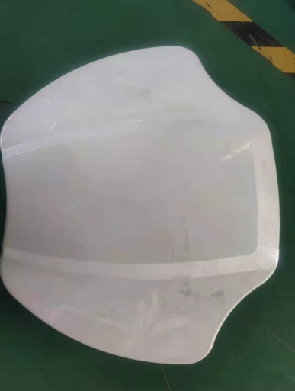
YY-A01-SL-004 | 护盖 （YY-A01护盖） | 1 | 个 | 注塑件 | ABS |  | 白色 | 牙椅外壳 | 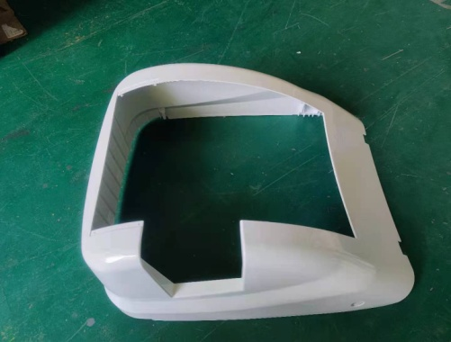
YY-A01-SL-005 | 护盖上盖板 （YY-A01护盖上盖板） | 1 | 个 | 注塑件 | ABS |  | 白色 | 牙椅外壳 | 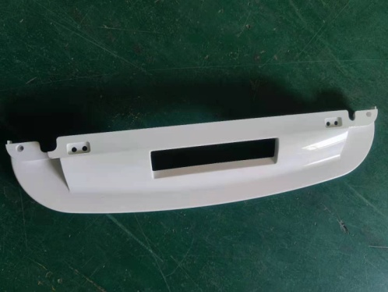
YY-A01-SL-006 | 护盖下盖板 （YY-A01护盖下盖板） | 1 | 个 | 注塑件 | ABS |  | 白色 | 牙椅外壳 | 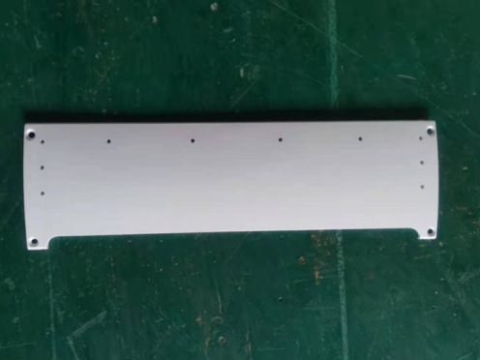
YY-A01-SL-007 | 撑架下罩 （YY-A01撑架下罩） | 1 | 个 | 注塑件 | ABS |  | 白色 | 牙椅外壳 | 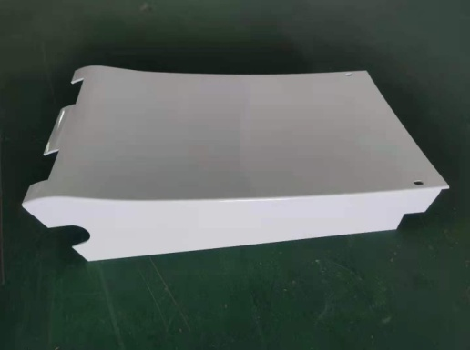
YY-A01-SL-008 | 撑架上罩 （YY-A01撑架上罩） | 1 | 个 | 注塑件 | ABS |  | 白色 | 牙椅外壳 | 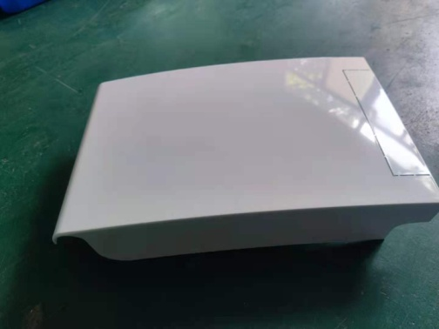
YY-A01-SL-009 | 16款前罩 (YY-A01前罩） | 1 | 个 | 注塑件 | ABS |  | 白色 | 牙椅外壳 | 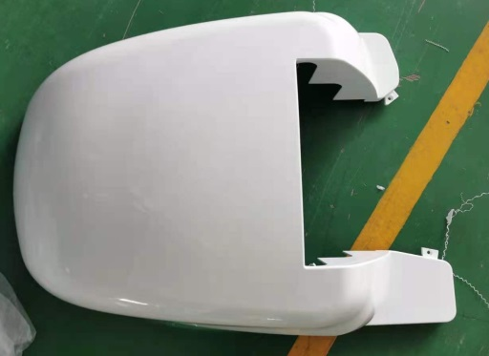
YY-A01-SL-010 | 16款底板 （YY-A01底板） | 1 | 个 | 注塑件 | ABS |  | 白色 | 牙椅外壳 | 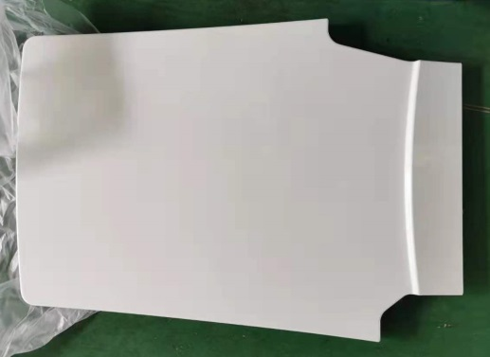
YY-A01-WJ-005 | 行程开关安装板（两孔/斜） （YY-A01升降限位开关安装板） | 2 | 块 | 外加工件 | A3钢 | 镀彩锌 | 金黄 | 升降 | 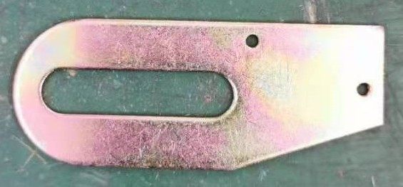
YY-A01-WJ-006 | 行程开关安装板（长/两孔） （YY-A01行程开关安装板） | 1 | 块 | 外加工件 | A3钢 | 镀彩锌 | 金黄 | 靠背 | 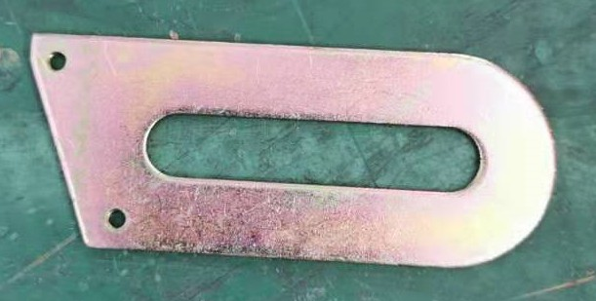
YY-A01-WJ-007 | 16款气弹簧 QD25*495*200*2100N | 1 | 条 | 外加工件
YY-A01-WJ-008 | 长销 （YY-A01长销） | 3 | 个 | 外加工件 |  | 镀白锌 |  | 升降电机2个 靠背电机1个 | 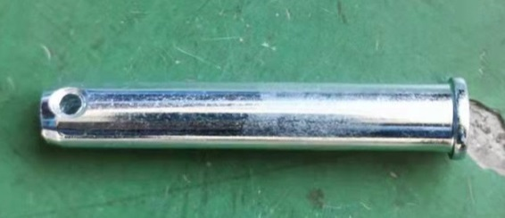
YY-A01-WJ-009 | 摆杆销 （YY-A01摆杆销） | 1 | 个 | 外加工件 |  | 镀白锌 |  | 靠背电机 | 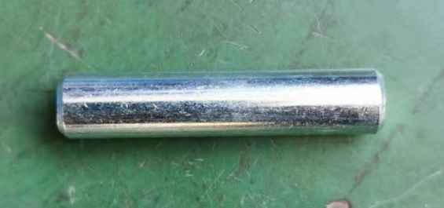
YY-A01-WJ-010 | 短销 （YY-A01短销） | 2 | 个 | 外加工件 |  | 镀白锌 |  | 气弹簧
BZJ-WJ-001 | 开口销 | 5 | 个 | 外购件 |  |  |  | 电机孔、气弹簧销钉
YY-A01-WJ-011 | 连接管定位销 （YY-A01连接管定位销） | 2 | 个 | 外加工件 |  | 镀彩锌 |  |  | 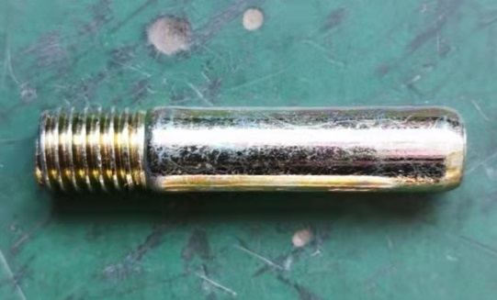
YY-A01-WJ-012 | 升降传感器安装板 （YY-A01升降角度传感器固定板） | 1 | 个 | 外加工件 | A3钢 | 镀彩锌 |  | A200用 | 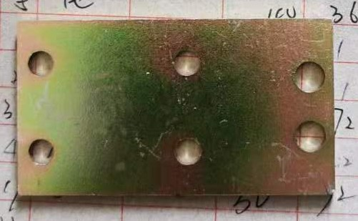
YY-A01-WJ-013 | 靠背传感器安装板 （YY-A01 2000牙椅靠背传感器支架（中山）） | 1 | 个 | 外加工件 | A3钢 | 镀彩锌 |  | A200用 | 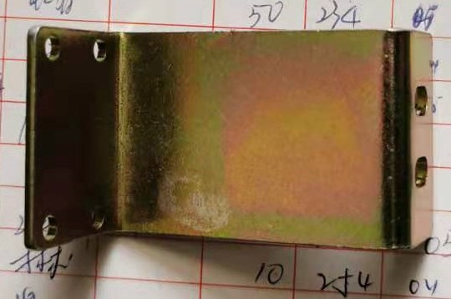
YY-A01-TZ-001 | 牙椅铭牌 （ZC-A200) | 1 | 个 | 外购件 |  |  |  |  | 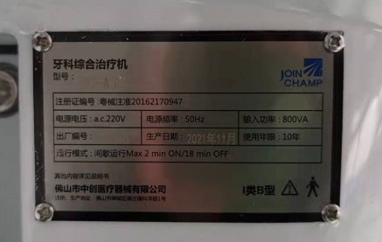
YY-A01-PU-003 | 16款座垫 （YY-A01坐垫） | 1 | 个 | 外购件 | PU |  | 根据订单 | 沙发件 | 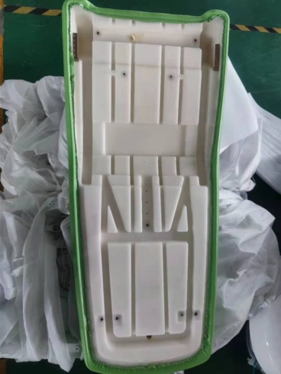
YY-A01-PU-004 | 16款头枕 （YY-A01头枕） | 1 | 个 | 外购件 | PU |  | 根据订单 | 沙发件 | 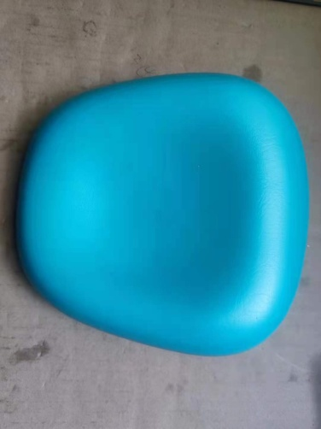
YY-A01-PU-005 | 16款靠背 （YY-A01靠背） | 1 | 个 | 外购件 | PU |  | 根据订单 | 沙发件 | 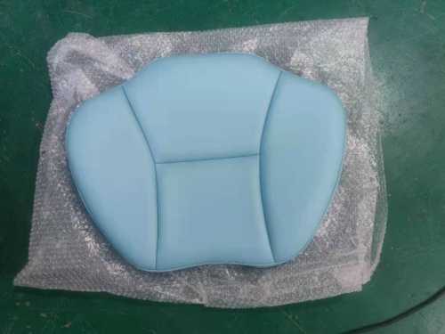
YY-A01-WJ-014 | 座垫卡片 （YY-A01座垫卡片） | 2 | 个 | 外加工件 | A3钢 | 镀彩锌 |  | 固定坐垫用
YY-A01-WJ-015 | 座垫压片 （YY-A01座垫压片） | 2 | 个 | 外加工件 | A3钢 | 喷塑 | 灰绿 | 固定坐垫用
ZTJ-A01-000 | 潮辉枕头架 （YY-A01潮辉枕头架） | 1 | 套 | 组装件 |  |  |  | 头枕配件 | 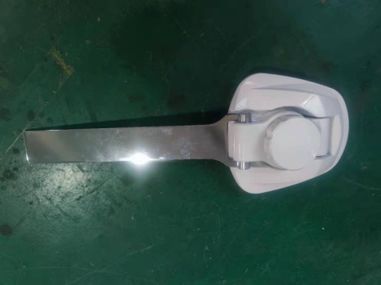
YY-A01-WJ-016 | 枕头架安装板 （YY-A01枕头架安装板） | 1 | 块 | 外加工件 |  |  |  | 头枕配件 | 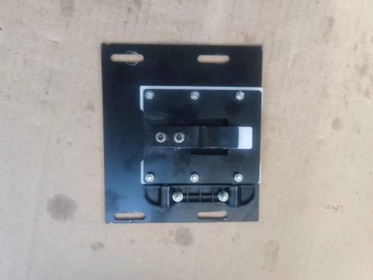
BZJ-SL-001 | 子母扣 | 4 | 套 | 外购件 | 尼龙 |  |  | 头枕配件
BZJ-DQ-001 | 限位开关 | 3 | 个 | 外购件
YY-A01-DQ-001 | ZC-SJ 座椅传感器（红头） （XLB-D02-A 座椅传感器） | 1 | 个 | 外购件 |  |  |  |  | 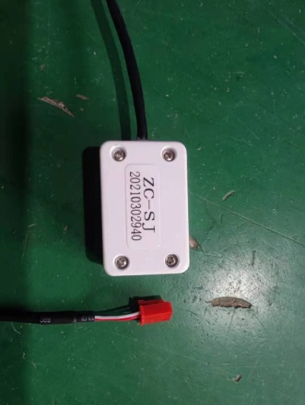
YY-A01-DQ-002 | ZC-KB 靠背传感器（白头） （XLB-D02-A 椅背传感器） | 1 | 个 | 外购件 |  |  |  |  | 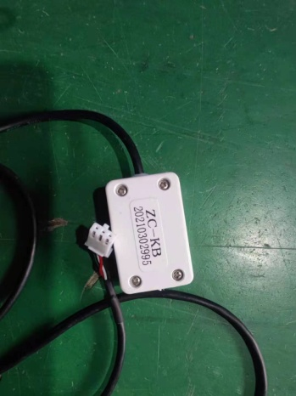
YY-A01-DQ-003 | LT21-24-8000N-325E-130MM-Z0.8 | 1 | 个 | 外购件 |  |  |  | 升降电机 | 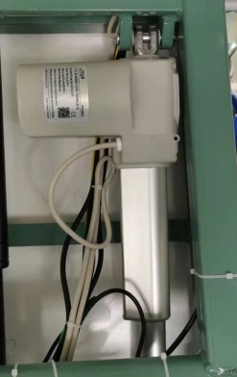
YY-A01-DQ-004 | LT21-24-3500N-325E-145MM-Z1.5 | 1 | 个 | 外购件 |  |  |  | 靠背电机 | 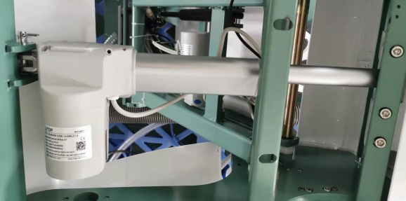
YY-A01-DQ-005 | 新款通用程控器 ZC-D02-A-4 （XLB-D02-A 程控板C2） | 1 | 个 | 外购件 |  |  |  | A300用 | 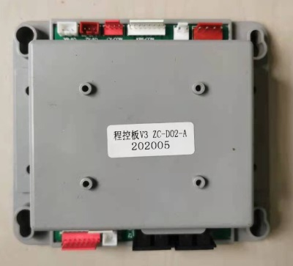
BZJ-DQ-004 | 绿色开关 | 1 | 个 | 外购件 |  |  |  |  | 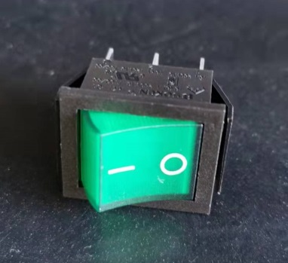
BZJ-XC-001 | 治疗机线 | 1 | 条 | 外购件
BZJ-XC-002 | 欧标单头电源线3*0.75 | 1 | 条 | 外购件
BZJ-XC-003 | 3*0.75单头国标电源线 | 1 | 条 | 外购件
BZJ-XC-005 | 0.3mm²黑色双芯（2） | 2 | 条 | 外购件
BZJ-XC-006 | 0.3mm²黑色双芯（3） | 1 | 条 | 外购件
BZJ-XC-007 | 0.75mm²黄绿单芯（4） | 1 | 条 | 外购件
BZJ-XC-012 | 0.75mm²黑色双芯（9） | 1 | 条 | 外购件
BZJ-XC-014 | 0.75mm²黑色四芯（11） | 1 | 条 | 外购件
BZJ-XC-016 | 0.75mm²黑色双芯（13） | 1 | 条 | 外购件
BZJ-XC-024 | 0.75mm²黑色双芯（21） | 1 | 条 | 外购件
BZJ-LS-001 | 内六角螺栓M8×50 | 3 | 个 | 外购件 |  |  |  | 限位开关固定
BZJ-LM-001 | M8螺母 | 6 | 个 | 外购件 |  |  |  | 限位开关固定
BZJ-PD-001 | M8平垫 | 6 | 个 | 外购件 |  |  |  | 限位开关固定
BZJ-TD-001 | M8弹垫 | 3 | 个 | 外购件 |  |  |  | 限位开关固定
BZJ-LS-002 | M5*16 | 2 | 个 | 外购件 |  |  |  | 程控器固定
BZJ-LS-003 | 内六角螺栓M10×40 | 4 | 个 | 外购件 |  |  |  | 连接管固定
BZJ-TD-002 | M10弹垫 | 7 | 个 | 外购件 |  |  |  | 连接管、弯板
BZJ-LS-004 | 内六角螺栓M10×30 | 3 | 个 | 外购件 |  |  |  | 弯板固定
BZJ-LS-005 | M5*12 | 2 | 个 | 外购件 |  |  |  | 枕头架限位安装板
BZJ-LS-002 | M5*16 | 4 | 个 | 外购件 |  |  |  | 护盖左右压板
BZJ-PD-002 | M5平垫 | 4 | 个 | 外购件 |  |  |  | 护盖左右压板
BZJ-LS-006 | 不锈钢元头自攻4*50 | 6 | 个 | 外购件 |  |  |  | 护盖
BZJ-LS-007 | M5*10 | 4 | 个 | 外购件 |  |  |  | 护盖
BZJ-LS-007 | M5*10 | 2 | 个 | 外购件 |  |  |  | 变压器安装板
BZJ-PD-002 | M5平垫 | 2 | 个 | 外购件 |  |  |  | 变压器安装板
BZJ-TD-003 | M5弹垫 | 2 | 个 | 外购件 |  |  |  | 变压器安装板
BZJ-LS-008 | M5*8 | 2 | 个 | 外购件 |  |  |  | 撑架下罩
BZJ-PD-002 | M5平垫 | 2 | 个 | 外购件 |  |  |  | 撑架下罩
BZJ-LS-009 | 不锈钢大扁自攻4*10 | 4 | 个 | 外购件 |  |  |  | 护盖下盖板
BZJ-LS-027 | 内六角螺栓M6×20 | 6 | 个 | 外购件 |  |  |  | 坐垫固定
BZJ-LS-011 | M5*25 | 2 | 个 | 外购件 |  |  |  | 坐垫卡位
BZJ-LS-012 | 自攻螺丝M4*16 | 10 | 个 | 外购件 |  |  |  | 外壳安装
BZJ-LS-033 | 圆头螺栓M4*10 | 2 | 个 | 外购件 |  |  |  | 护壳固定板固定
BZJ-LS-014 | M4*6 | 2 | 个 | 外购件 |  |  |  | 靠背传感器安装板
BZJ-LS-008 | M5*8 | 2 | 个 | 外购件 |  |  |  | 升降传感器安装板
BZJ-LS-015 | 不锈钢沉头自攻3*6 | 4 | 个 | 外购件 |  |  |  | 传感器固定
BZJ-WJ-009 | M4平垫圈 | 2 | 个 | 外购件
BZJ-WJ-010 | M4弹簧垫圈 | 2 | 个 | 外购件
BZJ-LS-016 | 圆头螺栓M3×12 | 12 | 个 | 外购件 |  |  |  | 行程开关、感应器固定
BZJ-LS-017 | 不锈钢半元自攻3*6 | 4 | 个 | 外购件 |  |  |  | 铭牌固定
BZJ-LS-018 | 十字扁头螺丝M6×25 | 2 | 个 | 外购件 |  |  |  | 坐垫卡位螺丝
BZJ-LS-019 | 扁头内六角螺丝M6×20 | 4 | 个 | 外购件 |  |  |  | 靠背卡位螺丝

YY-A01A-000
物料编号 | 名 称 | 数量 | 单位 | 类别 | 材料 | 表 面 | 颜 色 | 备注 | 图片 | 加工类型
YY-A01A-WJ-001 | 1000A椅架 （YY-A01A椅架） | 1 | 台 | 外加工件 | A3钢 | 喷塑 | 灰绿 |  | 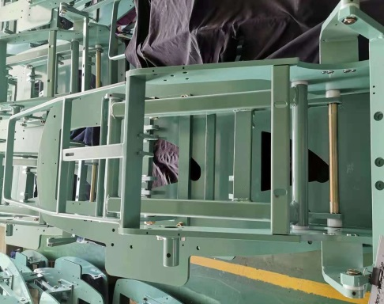
YY-A01-WJ-002 | 2000弯板 （YY-A02弯板） | 1 | 个 | 外加工件 | 铝 | 喷漆 | 白色 | 通用A01 | 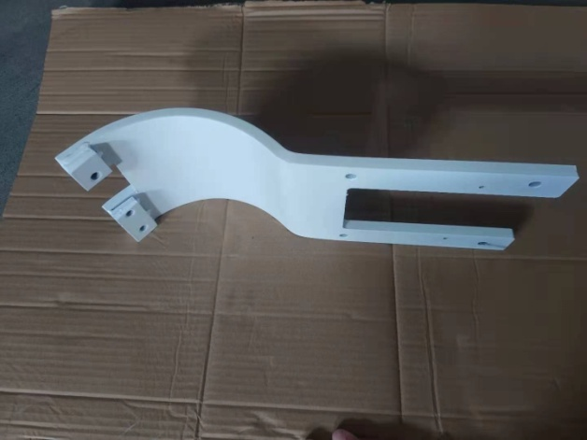
YY-A01-WJ-003 | 靠背支撑板（小） （YY-A01靠背支撑板） | 1 | 个 | 外加工件 | A3钢 | 喷漆 | 灰绿 | 通用A01
YY-A01-WJ-004 | 枕头架限位安装板 （YY-A01枕头架限位安装板） | 1 | 个 | 外加工件 | A3钢 | 镀彩锌 |  | 通用A01
YY-A01-PU-001 | 16款左扶手 （YY-A01左扶手） | 1 | 个 | 外加工件 |  | 镀彩锌 | 灰色 | 通用A01
YY-A01-PU-002 | 16款右扶手 （YY-A01右扶手） | 1 | 个 | 外加工件 |  | 镀彩锌 | 灰色 | 双扶手时用（通用A01）
YY-A01-XJ-001 | 扶手硅胶套24*28*15 （YY-A01扶手硅胶套 24 *28*15） | 1 | 个 | 外加工件 | 硅胶 |  | 灰色 | 通用A01
YY-A01-SL-001 | 护盖左压板 （YY-A01护盖左压板） | 1 | 个 | 注塑件 | ABS |  | 白色 | 牙椅外壳（通用A01、A07）
YY-A01-SL-002 | 护盖右压板 （YY-A01护盖右压板） | 1 | 个 | 注塑件 | ABS |  | 白色 | 牙椅外壳（通用A01、A07）
YY-A01-SL-003 | 靠背外壳 （YY-A01靠背外壳） | 1 | 个 | 注塑件 | ABS |  | 白色 | 牙椅外壳（通用A01、A07）
YY-A01-SL-004 | 护盖 （YY-A01护盖） | 1 | 个 | 注塑件 | ABS |  | 白色 | 牙椅外壳（通用A01、A07）
YY-A01-SL-005 | 护盖上盖板 （YY-A01护盖上盖板） | 1 | 个 | 注塑件 | ABS |  | 白色 | 牙椅外壳（通用A01、A07）
YY-A01-SL-006 | 护盖下盖板 （YY-A01护盖下盖板） | 1 | 个 | 注塑件 | ABS |  | 白色 | 牙椅外壳（通用A01、A07）
YY-A01-SL-007 | 撑架下罩 （YY-A01撑架下罩） | 1 | 个 | 注塑件 | ABS |  | 白色 | 牙椅外壳（通用A01、A07）
YY-A01-SL-008 | 撑架上罩 （YY-A01撑架上罩） | 1 | 个 | 注塑件 | ABS |  | 白色 | 牙椅外壳（通用A01、A07）
YY-A07-SL-004 | 4000前罩 （YY-A07前罩） | 1 | 个 | 注塑件 | ABS |  | 白色 | 牙椅外壳（通用A01、A07） | 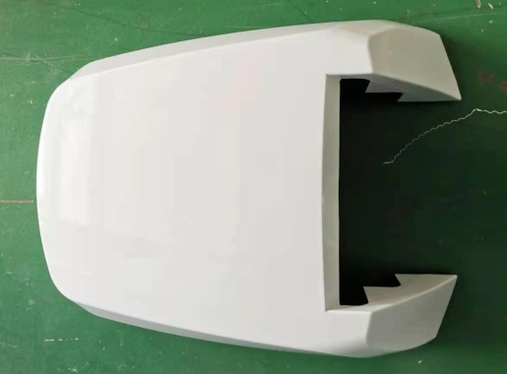
YY-A07-SL-006 | 4000底板前壳 （YY-A07底板前壳） | 1 | 个 | 注塑件 | ABS |  | 灰色 | 牙椅外壳（通用A01、A07） | 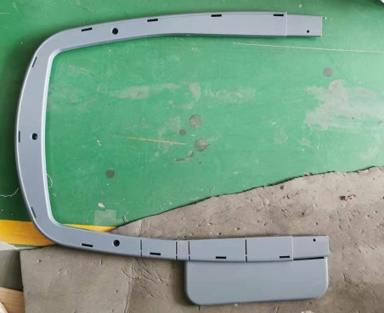
YY-A07-SL-005 | 4000底板后壳 （YY-A07底板后壳） | 1 | 个 | 注塑件 | ABS |  | 灰色 | 牙椅外壳（通用A01、A07） | 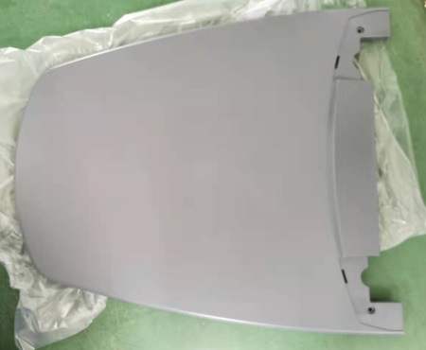
YY-A01-WJ-005 | 行程开关安装板（两孔/斜） （YY-A01靠背限位开关安装板） | 2 | 块 | 外加工件 | A3钢 | 镀彩锌 |  | 通用A01
YY-A01-WJ-006 | 行程开关安装板（长/两孔） （YY-A01行程开关安装板） | 1 | 块 | 外加工件 | A3钢 | 镀彩锌 |  | 通用A01
YY-A01-WJ-007 | 16款气弹簧 QD25*495*200*2100N | 1 | 条 | 外加工件 |  |  |  | 通用A01
YY-A01-WJ-008 | 长销 （YY-A01长销） | 3 | 个 | 外加工件 |  | 镀白锌 |  | 升降电机2个 靠背电机1个 （通用A01）
YY-A01-WJ-009 | 摆杆销 （YY-A01摆杆销） | 1 | 个 | 外加工件 |  | 镀白锌 |  | 靠背电机 （通用A01）
YY-A01-WJ-010 | 短销 （YY-A01短销） | 2 | 个 | 外加工件 |  | 镀白锌 |  | 气弹簧 （通用A01）
BZJ-WJ-001 | 开口销 | 5 | 个 | 外购标准件 |  |  |  | 电机孔、气弹簧销钉 （通用A01）
YY-A01-WJ-011 | 连接管定位销 （YY-A01连接管定位销） | 2 | 个 | 外加工件 |  | 镀彩锌 |  | 通用A01
YY-A01-WJ-012 | 升降传感器安装板 （YY-A01升降角度传感器固定板） | 1 | 个 | 外加工件 | A3钢 | 镀彩锌 |  | A300用 （通用A01）
YY-A01-WJ-013 | 靠背传感器安装板 （YY-A012000牙椅靠背传感器支架（中山）） | 1 | 个 | 外加工件 | A3钢 | 镀彩锌 |  | A300用 （通用A01）
YY-A06-WJ-005 | 靠背传感器安装板 (YY-A06靠背传感器安装板) | 1 | 个 | 外加工件 | A3钢 | 镀彩锌 |  | A400用 （通用A06） | 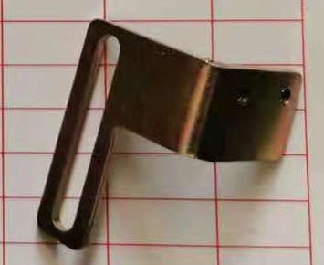
YY-A07-WJ-25 | 700升降传感器安装板 （YY-A07升降传感器安装板） | 1 | 个 | 外加工件 | A3钢 | 镀彩锌 |  | A400用（通用A07） | 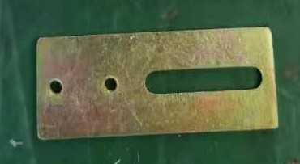
YY-A01A-TZ-001 | 牙椅铭牌 （ZC-A300） | 1 | 个 | 外购件
YY-A01-PU-003 | 16款座垫 （YY-A01坐垫） | 1 | 个 | 外购件 | PU |  | 根据订单 | 沙发件 （通用A01）
YY-A01-PU-004 | 16款头枕 （YY-A01头枕） | 1 | 个 | 外购件 | PU |  | 根据订单 | 沙发件 （通用A01）
YY-A01-PU-005 | 16款靠背 （YY-A01靠背） | 1 | 个 | 外购件 | PU |  | 根据订单 | 沙发件 （通用A01）
YY-A01-WJ-014 | 座垫卡片 （YY-A01座垫卡片） | 2 | 个 | 外加工件 | A3钢 | 镀彩锌 |  | 固定坐垫用 （通用A01）
YY-A01-WJ-015 | 坐垫压片 （YY-A01坐垫压片） | 2 | 个 | 外加工件 | A3钢 | 喷塑 | 灰绿 | 固定坐垫用 （通用A01）
ZTJ-A01-000 | 潮辉枕头架 （YY-A01潮辉枕头架） | 1 | 套 | 自组装件 |  |  | 白色 | 头枕配件 （通用A01）
YY-A01-WJ-016 | 枕头架安装板 （YY-A01枕头架安装板） | 1 | 块 | 外加工件 |  |  |  | 头枕配件 （通用A01）
BZJ-SL-001 | 子母扣 | 4 | 套 | 外购件 | 尼龙 |  |  | 头枕配件 （通用A01）
BZJ-DQ-001 | 限位开关 | 3 | 个 | 外购件 |  |  |  | 通用A01
YY-A01-DQ-001 | ZC-SJ 座椅传感器（红头） （XLB-D02-A 座椅传感器） | 1 | 个 | 外购件 |  |  |  | 中山系统（A300用） （通用A01）
YY-A01-DQ-002 | ZC-KB 靠背传感器（白头） （XLB-D02-A 椅背传感器） | 1 | 个 | 外购件 |  |  |  | 中山系统（A300用） （通用A01）
YY-A01A-DQ-001 | 升降传感器 （XLB-D01-A 升降传感器） | 1 | 个 | 外购件 |  |  |  | 佛山系统（A400用） | 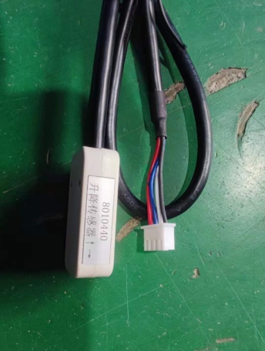
YY-A01A-DQ-002 | 靠背传感器 （XLB-D01-A 椅背传感器） | 1 | 个 | 外购件 |  |  |  | 佛山系统（A400用） | 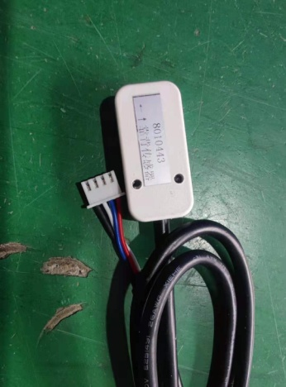
YY-A01A-DQ-003 | TA23-1373-003电机 TA23-2L-130325-CA121-010MA-4TO | 1 | 个 | 外购件 |  |  |  | 通用升降电机（A400用） | 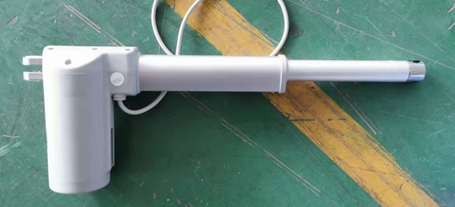
YY-A01A-DQ-004 | TA23-1373-001电机 TA23-2L-145325-CA121-010M5-4TO | 1 | 个 | 外购件 |  |  |  | 靠背电机（A400用）
YY-A01-DQ-003 | LT21-24-8000N-325E-130MM-Z0.8 | 1 | 个 | 外购件 |  |  |  | 升降电机（A300用） （通用A01）
YY-A01-DQ-004 | LT21-24-3500N-325E-145MM-Z1.5 | 1 | 个 | 外购件 |  |  |  | 靠背电机（A300用） （通用A01）
YY-A01-DQ-005 | 新款通用程控器 ZC-D02-A-4 （XLB-D02-A 程控板C2） | 1 | 个 | 外购件 |  |  |  | A300用 （通用A01）
YY-A01A-DQ-005 | ED角度缓冲程控器 (XLB-D01-A 程控板C7) | 1 | 个 | 外购件 |  |  |  | A400用 | 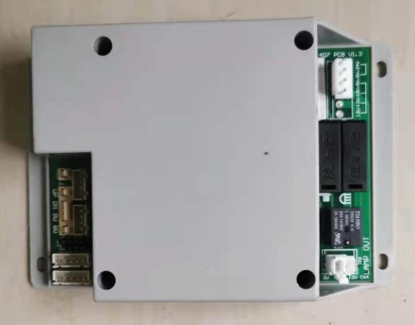
BZJ-DQ-004 | 绿色开关 | 1 | 个 | 外购件 |  |  |  | 通用A01
BZJ-XC-001 | 治疗机线 | 1 | 条 | 外购件
BZJ-XC-002 | 欧标单头电源线3*0.75 | 1 | 条 | 外购件
BZJ-XC-003 | 3*0.75单头国标电源线 | 1 | 条 | 外购件
BZJ-XC-005 | 0.3mm²黑色双芯（2） | 2 | 条 | 外购件
BZJ-XC-006 | 0.3mm²黑色双芯（3） | 1 | 条 | 外购件
BZJ-XC-007 | 0.75mm²黄绿单芯（4） | 1 | 条 | 外购件
BZJ-XC-012 | 0.75mm²黑色双芯（9） | 1 | 条 | 外购件
BZJ-XC-014 | 0.75mm²黑色四芯（11） | 1 | 条 | 外购件
BZJ-XC-016 | 0.75mm²黑色双芯（13） | 1 | 条 | 外购件
BZJ-XC-024 | 0.75mm²黑色双芯（21） | 1 | 条 | 外购件
BZJ-LS-001 | 内六角螺栓M8×50 | 3 | 个 | 外购件 |  |  |  | 限位开关固定
BZJ-LM-001 | M8螺母 | 6 | 个 | 外购件 |  |  |  | 限位开关固定
BZJ-PD-001 | M8平垫 | 6 | 个 | 外购件 |  |  |  | 限位开关固定
BZJ-TD-001 | M8弹垫 | 3 | 个 | 外购件 |  |  |  | 限位开关固定
BZJ-LS-002 | M5*16 | 2 | 个 | 外购件 |  |  |  | 程控器固定
BZJ-LS-003 | 内六角螺栓M10×40 | 4 | 个 | 外购件 |  |  |  | 连接管固定
BZJ-TD-002 | M10弹垫 | 7 | 个 | 外购件 |  |  |  | 连接管、弯板
BZJ-LS-004 | 内六角螺栓M10×30 | 3 | 个 | 外购件 |  |  |  | 弯板固定
BZJ-LS-005 | M5*12 | 2 | 个 | 外购件 |  |  |  | 枕头架限位安装板
BZJ-LS-002 | M5*16 | 4 | 个 | 外购件 |  |  |  | 护盖左右压板
BZJ-PD-002 | M5平垫 | 4 | 个 | 外购件 |  |  |  | 护盖左右压板
BZJ-LS-006 | 不锈钢元头自攻4*50 | 6 | 个 | 外购件 |  |  |  | 护盖
BZJ-LS-007 | M5*10 | 4 | 个 | 外购件 |  |  |  | 护盖
BZJ-LS-007 | M5*10 | 2 | 个 | 外购件 |  |  |  | 变压器安装板
BZJ-PD-002 | M5平垫 | 2 | 个 | 外购件 |  |  |  | 变压器安装板
BZJ-TD-003 | M5弹垫 | 2 | 个 | 外购件 |  |  |  | 变压器安装板
BZJ-LS-008 | M5*8 | 2 | 个 | 外购件 |  |  |  | 撑架下罩
BZJ-PD-002 | M5平垫 | 2 | 个 | 外购件 |  |  |  | 撑架下罩
BZJ-LS-009 | 不锈钢大扁自攻4*10 | 4 | 个 | 外购件 |  |  |  | 护盖下盖板
BZJ-LS-027 | 内六角螺栓M6×20 | 6 | 个 | 外购件 |  |  |  | 坐垫固定
BZJ-LS-011 | M5*25 | 2 | 个 | 外购件 |  |  |  | 坐垫卡位
BZJ-LS-012 | 自攻螺丝M4*16 | 10 | 个 | 外购件 |  |  |  | 外壳安装
BZJ-LS-033 | 圆头螺栓M4*10 | 2 | 个 | 外购件 |  |  |  | 护壳固定板固定
BZJ-LS-014 | M4*6 | 2 | 个 | 外购件 |  |  |  | 靠背传感器安装板
BZJ-LS-008 | M5*8 | 2 | 个 | 外购件 |  |  |  | 升降传感器安装板
BZJ-LS-015 | 不锈钢沉头自攻3*6 | 4 | 个 | 外购件 |  |  |  | 传感器固定
BZJ-WJ-009 | M4平垫圈 | 2 | 个 | 外购件
BZJ-WJ-010 | M4弹簧垫圈 | 2 | 个 | 外购件
BZJ-LS-016 | 圆头螺栓M3×12 | 12 | 个 | 外购件 |  |  |  | 行程开关、感应器固定
BZJ-LS-017 | 不锈钢半元自攻3*6 | 4 | 个 | 外购件 |  |  |  | 铭牌固定
BZJ-LS-018 | 十字扁头螺丝M6×25 | 2 | 个 | 外购件 |  |  |  | 坐垫卡位螺丝
BZJ-LS-019 | 扁头内六角螺丝M6×20 | 4 | 个 | 外购件 |  |  |  | 靠背卡位螺丝

